Inicio
Índice de Gestión de Riesgos para América Latina y El Caribe Índex for Risk Management (INFORM 2017)
(17 Febrero 2017 v 0.0.4)

(Tabla de Contenidos)
CONCEPTO Y METODOLOGÍA
La iniciativa INFORM comenzó en 2012 como una convergencia de intereses de los organismos de las Naciones Unidas, los donantes, las ONG y las instituciones de investigación para establecer una base de datos común para el análisis del riesgo humanitario mundial. INFORM identifica a los países con alto riesgo de crisis humanitaria que son más propensos a requerir asistencia internacional. El modelo INFORM se basa en conceptos de riesgo publicados en la literatura científica y contempla tres dimensiones de riesgo: Peligros y Exposición, Vulnerabilidad y Falta de Capacidad de Afrontamiento. El modelo INFORM se divide en diferentes niveles para proporcionar una visión rápida de los factores subyacentes que conducen al riesgo humanitario. El índice INFORM apoya un marco proactivo de gestión de crisis. Será útil para una asignación objetiva de recursos para la gestión de desastres, así como para acciones coordinadas centradas en la prevención, mitigación y preparación para emergencias humanitarias.

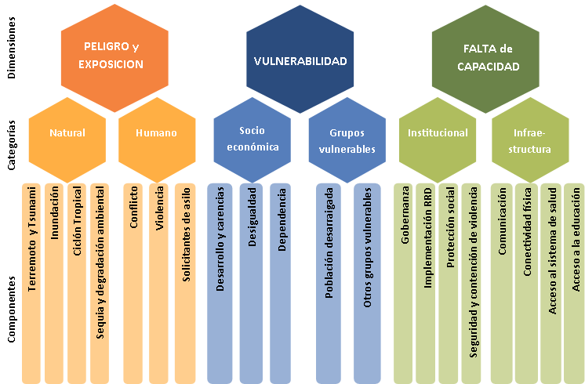

Descargo de responsabilidad La representación y uso de nombres geográficos y datos relacionados incluidos en las listas, tablas de esta hoja de cálculo no están garantizados ni libres de errores ni implican necesariamente aprobación o aceptación oficial por parte de las Naciones Unidas.
Para mayor información:
http://www.inform-index.org/Subnational/LAC

